상품제안서
[칼라인쇄] 직선 올칼라 머그컵(3색) | 상품코드: S12247

 |  |  |  |  |  |  | 02-713-8555 | www.synergygift.co.kr
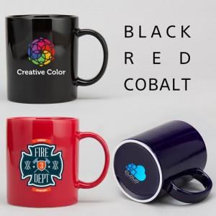

【상세/제작정보】

【인쇄/포장옵션】 | 풀칼라 / 1p기본케이스

【공급단가】 | 수량 | 100~ | 500~ | 1,000~ | 3,000~ | 5,000~
*VAT별도 | 단가 | 5,270원 | 5,080원 | 4,880원 | 4,690원 | 4,570원

【상품 URL】 | https://www.synergygift.co.kr:443/src/goods_detail.php?gdno=13632

